关系图
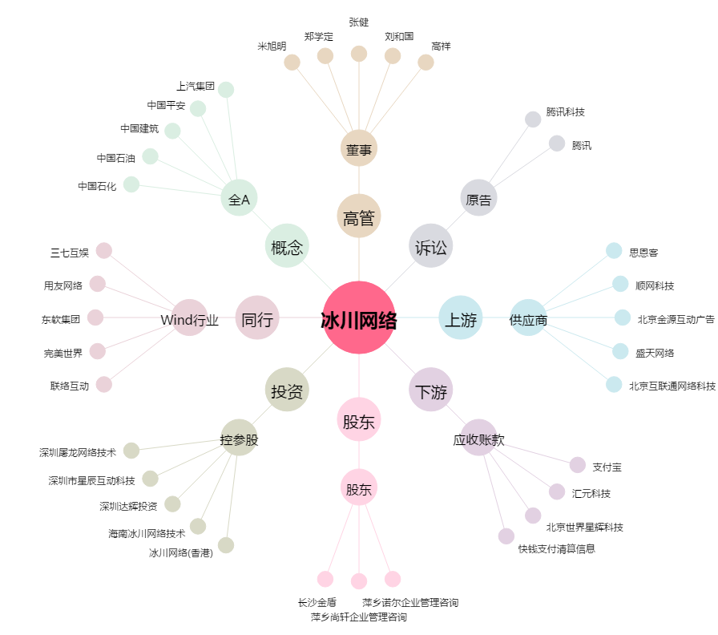
冰川网络[300533.SZ] - 关系概览图

